引当場所と製造場所と完成品置場(0413結論）
4/13 議事内容

 | 議題：課題RCS-1322に対するMDSOL代替案の説明、議論

 | 出席者：CP落合様、MDSOL村瀬、奥本、新本

 | 結論：4/6打ち合わせ決定事項である「移動実績自動登録アドオンの作成 案」は破棄し、
 |  | 「マスタ制御方式（製品マスタ連携で品目格納先マスタを自動生成）案」で決定。

----------------------------------------------以下議事詳細----------------------------------------------
1.機能要件
 | ① | 工程の製造が完了した場合に、以下条件で仕掛品の次工程への在庫移動予定作成要否を判定する。
 |  | ・リフトマンへの指示が不要なもの |  |  |  |  |  |  |  |  |  |  | オフセット印刷工程 |  |  |  |  | 合紙工程
在庫移動不要
（リフトマンへの個別指示不要）
 |  | ⇒mcframeで手動の在庫移動は行わず、システム外で仕掛品の在庫移動を行う。
 |  | mcframe上の在庫は自工程完成と同時に、次工程の引当場所に移動する。
 |  | ・リフトマンへの指示が必要なもの（東京事業所のエクサ棟など）
 |  | ⇒mcframeで手動の在庫移動行う。システムで仕掛品の移動予定を作成する。手動でmcframeに移動実績を登録し仕掛品の在庫移動を行う。
 |  | リフトマンへの指示要否は前後工程の場所で特定でき、移動予定作成必要なパタンをマスタ管理する。
 |  |  |  |  |  |  |  |  |  |  |  |  |  |  |  |  |  | エクサ抜き工程
 | ② | 工程完了時点の在庫格納先の設定は製品マスタの工程登録時に実施する。
在庫移動必要
（リフトマンへの個別指示必要）
 |  | デフォルトの格納先をシステムが提示する。イレギュラー時のみ、ユーザが格納先を手動変更する。
 |  | 次工程の号機を意識して、ユーザが格納先の登録は行わない。

2.実現方式
 | No | 方式 |  |  | 方式詳細 |  |  | メリット |  |  |  | デメリット |  |  | 機能要件の対応状況 |  |  | 開発難易度 | 備考
 | 1 | 在庫移動実績自動登録方式 |  |  | (1) 「自工程の在庫格納先場所」、「次工程の在庫引当先場所」の2種類のダミー場所を定義する。 (2) リフトマンへの指示要否に関わらず、自工程格納先場所から、次工程引当場所に対して移動予定が必ず作成される。 (4) 製品マスタ登録では移動要否をユーザが指定する必要はなく、「自工程の在庫格納先場所」又はそれ以外の場所を指定する。 (3) リフトマンへの指示が不要な在庫移動の場合は移動予定に対してバッチ処理で移動実績を登録する。 |  |  | (1) 在庫格納先、在庫引当場所を別コードで管理するため、場所コードで格納先、引当場所の判別が可能。 |  |  |  | (1) 在庫移動を自動化するため、一時的に情物不一致が発生する。 (2) 製造実績の取消を行う場合、格納先場所に在庫が存在しないとエラーとなるため、自動処理で次工程引当場所に移動された在庫を格納先に戻す必要がある。 (3) mcframeの受払を自動で発行するため、開発難易度が高い。（エラー発生時のトラン処理、取消処理 など） |  |  | ① 対応可 移動実績の自動登録（アドオン）で対応 ② 対応可 |  |  | 高 | 4/6打ち合わせ結論
 | 2 | マスタ制御方式 |  |  | (1) 「自工程の在庫格納先場所」、「次工程の在庫引当先場所」の2種類のダミー場所ではなく、 「自工程の在庫格納先場所兼次工程の在庫引当先場所 」として1種類のダミー場所を定義する。 在庫移動予定作成が必要な場合の対処として「自工程の在庫格納先場所（移動用）」のダミー場所を定義する。 (2) リフトマンへの指示が必要な場合は、「自工程の在庫格納先場所（移動用）※２」を品目格納先とし、 指示不要の場合は 「自工程の在庫格納先場所兼次工程の在庫引当先場所 ※１」を格納先とするように製品マスタ連携処理で振り分けを行う。 格納先に「自工程の在庫格納先場所（移動用）」が指定された場合にのみ、移動予定が作成される。 (3) 製品マスタ登録では移動要否をユーザが指定する必要はなく、「自工程の在庫格納先場所」又はそれ以外の場所を指定する。製品マスタ連携処理にて汎用マスタ、製造引当制御マスタの設定値を元に、自動で振り分ける。 (4) リフトマンへの指示が不要な在庫移動の場合、移動予定は作成されない。 |  |  | (1) 在庫移動はmcframe7標準機能を活用できる。 (2) リフトマンへの指示不要の場合、移動予定、実績は作成されないため、不要な在庫移動受払が発生しない (3)'23/11承認仕様からの変更点が少なく、開発工程、品質への影響が軽微 |  |  |  | (1) 移動実績登録無しで、次工程引当場所に在庫が移動するため、一時的に情物不一致が発生する。 (2) 製品マスタで登録された格納先と、品目格納先マスタに登録される場所コードが不一致になる。同じ仕掛品格納先が場所マスタ上に2レコード（在庫移動不要、在庫移動必要）存在する事となる。 (3)作成される移動予定が以下のように表示される。 例： 品目CD:A 移動元：1540000002(ｵﾌｾｯﾄ（移動有り）)、 移動先：1540000006(抜きC) 場所名の工夫が必要 |  |  | ① 対応可 品目格納先マスタの自動振り分け（アドオン）＋引当制御マスタ（標準機能）で対応 ② 対応可 |  |  | 低 | 当初MDSOL作成仕様からの不備改善4/13打ち合わせ結論

 |  | (1)考え方のポイント
 |  |  | ① | 製造場所（号機）単位で、デフォルトの引当場所、格納先を設定する。
 |  |  |  | 格納先：汎用マスタで初期値管理。製品マスタ登録で初期値を元に入庫先を指定
 |  |  | ② | 格納先場所と引当場所は場所コードは分けずに、1個とする。 |  | 引当場所：製造引当制御マスタで指定
 |  |  | ③ | 汎用マスタと引当制御マスタで工程毎のデフォルトの行先と引当先をセットで決めておいて、
 |  |  |  | その組み合わせから外れる工程の前後関係が発生した場合は移動/移送が発生する。

 |  | (2)実現イメージ

製品マスタ登録 POPUP
 |  |  |  |  |  |  |  |  |  |  |  |  |  |  |  |  |  |  | 汎用マスタ：格納先

凡例

製造場所

格納場所
ｵﾌｾｯﾄ

格納場所兼引当場所

 |  |  |  |  |  |  |  |  |  |  |  |  |  |  |  |  |  |  |  | 移動予定が必要な場所のリスト

①入庫先の指定（製品マスタ）
②格納先変換処理（製品マスタ連携）

製品マスタ登録担当者が工程完了時にどこの入庫先に在庫を格納するかを指定する。
汎用マスタに指定された格納先の場所を初期表示する。（自工程の場所コードに対応する格納先を指定）
工程完了後に、一旦倉庫に格納するなどの例外のみ、担当者が入庫先を変更する。
※リフトマンへの移動指示有無を判断しての入庫先変更は不要。

 |  |  |  |  |  |  |  |  |  | ユーザが入力した製品マスタの入庫先を元に、場所間移動指示マスタ、製造引当制御マスタの設定値を参照し、
 |  |  |  |  |  |  |  |  |  | 品目格納先マスタに設定する格納先場所を設定する。（移動指示要否で格納先場所を振り分ける）
品目格納先マスタ設定値
製造引当制御マスタによる自動引当（移動不要）
ｵﾌｾｯﾄ（移動不要）
合紙
製品マスタ入力値
ｵﾌｾｯﾄ
移動予定
発生
製造引当制御マスタによる自動引当 （移動不要）

ｵﾌｾｯﾄ
抜きC（移動不要）
エクサ（抜き）
ｵﾌｾｯﾄ印刷
合紙
エクサ（抜き）
ｵﾌｾｯﾄ
※初期値
テント倉庫
（等）
リフトマンへの
個別指示不要
リフトマンへの
個別指示必要
入庫先
 |  |  |  |  |  |  |  |  |  |  |  |  |  |  |  |  |  |  | 汎用マスタ：場所間移動指示マスタ

自工程
次工程
 |  |  |  |  |  |  |  |  |  | INPUT
 |  |  |  |  |  |  |  |  |  |  | ①製品マスタで登録した自工程の製造場所（号機）
 |  |  |  |  |  |  |  |  |  |  | ②製品マスタで登録した自工程の入庫先
 |  |  |  |  |  |  |  |  |  |  | ③製品マスタで登録した次工程の製造場所（号機）

 |  |  |  |  |  |  |  |  |  | 処理
製品マスタ担当者が指定
 |  |  |  |  |  |  |  |  |  |  | (1) ②の値が汎用マスタ：格納先 に設定されている初期値と異なる場合は②の値を品目格納先
 |  |  |  |  |  |  |  |  |  |  | マスタに設定する。

 |  |  |  |  |  |  |  |  |  |  | (2) ②と③の値で、製造引当制御マスタ、場所間移動指示マスタを検索し、
 |  |  |  |  |  |  |  |  |  |  | 場所間移動指示マスタが存在していれば、製品マスタで指定された
 |  |  |  |  |  |  |  |  |  |  | 入庫場所を品目格納先マスタにセットする。 |  |  |  |  |  |  |  | 製造引当制御マスタ
 |  |  |  |  |  |  |  |  |  |  | (3) (1)の条件に合致しない場合、③の値で製造引当制御マスタを検索し、
 |  |  |  |  |  |  |  |  |  |  | 移動元場所CDの品目格納先マスタにセットする。
 |  |  |  |  |  |  |  |  |  | OUTPUT
 |  |  |  |  |  |  |  |  |  |  | 品目格納先マスタに設定する場所コード

 |  |  |  |  |  |  |  |  |  | 設定例1（移動実績必要パタン）
 |  |  |  |  |  |  |  |  |  | INPUT
 |  |  |  |  |  |  |  |  |  |  | ①製品マスタで登録した自工程の製造場所（号機） |  |  | 1540045012 | 東ｵﾌｾﾄ12
 |  |  |  |  |  |  |  |  |  |  | ②製品マスタで登録した自工程の入庫先 |  |  | 1540000001 | ｵﾌｾｯﾄ
 |  |  |  |  |  |  |  |  |  |  | ③製品マスタで登録した次工程の製造場所（号機） |  |  | 1540060033 | 東抜C33

 |  |  |  |  |  |  |  |  |  | OUTPUT |  |  |  | 1540000001 | ｵﾌｾｯﾄ
 |  |  |  |  |  |  |  |  |  |  | 品目格納先マスタに設定する場所コード

 |  |  |  |  |  |  |  |  |  | 設定例2（移動実績不要パタン）
 |  |  |  |  |  |  |  |  |  | INPUT
 |  |  |  |  |  |  |  |  |  |  | ①製品マスタで登録した自工程の製造場所（号機） |  |  | 1540045012 | 東ｵﾌｾﾄ12
 |  |  |  |  |  |  |  |  |  |  | ②製品マスタで登録した自工程の入庫先 |  |  | 1540000001 | ｵﾌｾｯﾄ
 |  |  |  |  |  |  |  |  |  |  | ③製品マスタで登録した次工程の製造場所（号機） |  |  | 1540000006 | 合紙

 |  |  |  |  |  |  |  |  |  | OUTPUT |  |  |  | 1540000002 | ｵﾌｾｯﾄ(移動無し)
 |  |  |  |  |  |  |  |  |  |  | 品目格納先マスタに設定する場所コード

 |  |  |  |  |  |  |  |  | ①入庫先の指定（製品マスタ）
 |  |  |  |  |  |  |  |  | ②格納先変換処理（製品マスタ連携）
 |  |  |  |  |  |  |  |  | の組み合わせの結果、場所移動、引き当ての挙動は以下となる。

 | 【マスタ設定例：場所マスタ、製造引当制御マスタ、物流グループ設定】
物流グループ
格納場所兼引当場所
テント倉庫
製造場所
物流グループ
格納場所
E棟オフセット

製造引当制御マスタ
品目格納先マスタ
製造引当制御マスタ
品目格納先マスタ
 |  |  |  |  |  |  |  |  |  |  |  |  |  |  |  |  |  | 移動予定未発生（品目格納先マスタ）

 |  |  | 運用例） |  |  |  |  |  |  |  |  |  |  |  |  |  |  | 移動予定未発生（製造引当制御マスタ）
【オフセット】
【合紙】
製造場所１
製造場所３
 |  |  |  |  |  |  |  |  |  |  |  |  |  |  |  |  |  | 井戸要諦発生
引当場所
（例：原紙倉庫）
1540045012
東ｵﾌｾﾄ12
合紙
1530000006

ｵﾌｾｯﾄ（移動無し） 1540000002
場所コード
151001
製造場所２
製造場所４
*ｵﾌｾｯﾄ
1540000001
場所コード
1540045013
東ｵﾌｾﾄ13
移動実績：不要
移動実績：必要
移動実績：不要
移動実績：不要

【エクサ抜き】
製造場所５
格納先兼引当場所
xxxxx格納先 (抜きC機前)
東抜C33
1540060033
抜きC（移動無し）
1540000007
⑥
製造場所６
*抜きC
1540000006
東抜C38
1540060038
移動実績：不要

汎用マスタ：場所間移動指示マスタ
製造引当制御マスタ

 |  |  |  | パターン別在庫移動例
 |  |  |  | ① 製品マスタの入庫先はデフォルト値のまま。在庫移動が発生しない
ｵﾌｾｯﾄ印刷工程
合紙工程

汎用マスタ（移動指示必要）の組み合わせに存在しない→製造引当制御マスタの移動元場所を格納先に設定
 |  |  |  | 製品マスタ登録内容（抜粋）
 |  |  |  |  | 工程CD | 工程名 | 製造場所CD | 製造場所名 |  | 入庫先 | 入庫先（場所CD）
 |  |  |  |  | 0450 | オフセット印刷1 | 1540045012 | 東ｵﾌｾﾄ12 |  | ｵﾌｾｯﾄ | 1540000001 | ←デフォルト値
 |  |  |  |  | 0550 | 合紙 | 1530000006 | 合紙 |  | xxxxx | xxxxx

 |  |  |  | 品目格納先マスタ設定値
 |  |  |  |  | 品目CD | 格納先場所コード | 格納先場所名
 |  |  |  |  | xxxxxxx | 1540000002 | ｵﾌｾｯﾄ（移動無し）

物流グループ
テント倉庫

物流グループ
E棟オフセット

製造引当制御マスタ
品目格納先マスタ
製造引当制御マスタ
品目格納先マスタ

【オフセット】
【合紙】
製造場所１
製造場所３
 |  |  | 運用例） |  |  |  |  |  |  |  |  |  |  |  |  | mcframe7の所要発生の流れ
 |  |  |  |  |  |  |  |  |  |  |  |  |  |  |  | ① | 合紙号機（1530000006)で製造予定が発生
 |  |  |  |  |  |  |  |  |  |  |  |  |  |  |  | ② | 製造には、ｵﾌｾｯﾄ工程済みの仕掛品シートが必要（投入予定）
引当場所
（例：原紙倉庫）
1540045012
東ｵﾌｾﾄ12
移動実績：不要
移動実績：不要
合紙
1530000006
 |  |  |  |  |  |  |  |  |  |  |  |  |  |  |  | ③ | 製造引当制御マスタに登録された場所「ｵﾌｾｯﾄ（移動無し）1540000002」
 |  |  |  |  |  |  |  |  |  |  |  |  |  |  |  |  | で仕掛品シートの所要が発生
ｵﾌｾｯﾄ（移動無し） 1540000002
 |  |  |  |  |  |  |  |  |  |  |  |  |  |  |  | ④ | 「ｵﾌｾｯﾄ（移動無し）1540000002」に在庫あり 又は 在庫発生予定（格納予定あり）のため、
場所コード
151001
所要発生
 |  |  |  |  |  |  |  |  |  |  |  |  |  |  |  |  | 「ｵﾌｾｯﾄ（移動無し）1540000002」の在庫を投入する投入予定を作成。
製造場所２
製造場所４
*ｵﾌｾｯﾄ
1540000001
1540045013
東ｵﾌｾﾄ13
移動実績：必要
移動実績：不要

【エクサ抜き】
製造場所５
格納先兼引当場所
xxxxx格納先 (抜きC機前)
東抜C33
1540060033
抜きC（移動無し）
1540000007
⑥
製造場所６
*抜きC
1540000006
東抜C38
1540060038
移動実績：不要

汎用マスタ：場所間移動指示マスタ
製造引当制御マスタ

 |  |  |  | ② 製品マスタの入庫先はデフォルト値のまま。在庫移動が発生する
ｵﾌｾｯﾄ印刷工程
トムソン工程

汎用マスタ（移動指示必要）の組み合わせに存在する→製品マスタで登録された入庫先を品目格納先いマスタに採用する。
 |  |  |  | 製品マスタ登録内容（抜粋）
 |  |  |  |  | 工程CD | 工程名 | 製造場所CD | 製造場所名 |  | 入庫先 | 入庫先（場所CD）
 |  |  |  |  | 0450 | オフセット印刷1 | 1540045012 | 東ｵﾌｾﾄ12 |  | ｵﾌｾｯﾄ | 1540000001 | ←デフォルト値
 |  |  |  |  | 0600 | トムソン | 1540060033 | 東抜C33 |  | xxxxx | xxxxx

 |  |  |  | 品目格納先マスタ設定値
 |  |  |  |  | 品目CD | 格納先場所コード | 格納先場所名
 |  |  |  |  | xxxxxxx | 1540000001 | ｵﾌｾｯﾄ

物流グループ
テント倉庫

物流グループ
E棟オフセット

製造引当制御マスタ
品目格納先マスタ
製造引当制御マスタ
品目格納先マスタ

【オフセット】
【合紙】
製造場所１
製造場所３
 |  |  | 運用例） |  |  |  |  |  |  |  |  |  |  |  |  | mcframe7の所要発生の流れ
 |  |  |  |  |  |  |  |  |  |  |  |  |  |  |  | ① | 東抜C33号機（1540060033)で製造予定が発生
 |  |  |  |  |  |  |  |  |  |  |  |  |  |  |  | ② | 製造には、ｵﾌｾｯﾄ工程済みの仕掛品シートが必要（投入予定）
引当場所
（例：原紙倉庫）
1540045012
東ｵﾌｾﾄ12
合紙
1530000006
 |  |  |  |  |  |  |  |  |  |  |  |  |  |  |  | ③ | 製造引当制御マスタに登録された場所「抜きC（移動無し）1540000007」
 |  |  |  |  |  |  |  |  |  |  |  |  |  |  |  |  | で仕掛品シートの所要が発生
ｵﾌｾｯﾄ（移動無し） 1540000002
 |  |  |  |  |  |  |  |  |  |  |  |  |  |  |  | ④ | 「抜きC（移動無し）1540000007」に在庫無し 又は 在庫発生予定無し（格納予定無し）のため、
場所コード
151001
 |  |  |  |  |  |  |  |  |  |  |  |  |  |  |  |  | 他の場所の在庫又は在庫発生予定を検索。
製造場所２
製造場所４
 |  |  |  |  |  |  |  |  |  |  |  |  |  |  |  | ⑤ | 「ｵﾌｾｯﾄ 154000001」に在庫又は、在庫発生予定があるため、
*ｵﾌｾｯﾄ
1540000001
 |  |  |  |  |  |  |  |  |  |  |  |  |  |  |  |  | 「ｵﾌｾｯﾄ 154000001」から、「抜きC（移動無し）1540000007」への仕掛品シートの移動予定を作成。
1540045013
東ｵﾌｾﾄ13
 |  |  |  |  |  |  |  |  |  |  |  |  |  |  |  | ⑤ | 「抜きC（移動無し）1540000007」の在庫を投入する投入予定を作成。
移動実績：不要
移動実績：必要
移動実績：不要
移動実績：不要

【エクサ抜き】
製造場所５
格納先兼引当場所
xxxxx格納先 (抜きC機前)
東抜C33
1540060033
抜きC（移動無し）
1540000007
⑥
所要発生
製造場所６
*抜きC
1540000006
東抜C38
1540060038
移動実績：不要

 |  |  |  | ③ 担当者が製品マスタの入庫先を変更。在庫移動予定が発生
ｵﾌｾｯﾄ印刷工程
合紙工程

 |  |  |  | 製品マスタ登録内容（抜粋）
 |  |  |  |  | 工程CD | 工程名 | 製造場所CD | 製造場所名 |  | 入庫先 | 入庫先（場所CD）
 |  |  |  |  | 0450 | オフセット印刷1 | 1540045012 | 東ｵﾌｾﾄ12 |  | E棟オフセット | 2510000051 | ←デフォルト値以外
 |  |  |  |  | 0550 | 合紙 | 1530000006 | 合紙 |  | xxxxx | xxxxx

 |  |  |  | 品目格納先マスタ設定値
 |  |  |  |  | 品目CD | 格納先場所コード | 格納先場所名
 |  |  |  |  | xxxxxxx | 2510000051 | E棟オフセット | 入庫先がデフォルト値と異なるため、入庫先を格納先に採用
物流グループ
テント倉庫

物流グループ
E棟オフセット
 |  |  |  |  |  |  |  |  |  |  |  |  |  |  |  | mcframe7の所要発生の流れ
 |  |  |  |  |  |  |  |  |  |  |  |  |  |  |  | ① | 合紙号機（1530000006)で製造予定が発生
 |  |  |  |  |  |  |  |  |  |  |  |  |  |  |  | ② | 製造には、ｵﾌｾｯﾄ工程済みの仕掛品シートが必要（投入予定）
 |  |  |  |  |  |  |  |  |  |  |  |  |  |  |  | ③ | 製造引当制御マスタに登録された場所「ｵﾌｾｯﾄ（移動無し）1540000002」
製造引当制御マスタ
品目格納先マスタ
製造引当制御マスタ
品目格納先マスタ
 |  |  |  |  |  |  |  |  |  |  |  |  |  |  |  |  | で仕掛品シートの所要が発生
 |  |  |  |  |  |  |  |  |  |  |  |  |  |  |  | ④ | 「ｵﾌｾｯﾄ（移動無し）1540000002」に在庫無し 又は 在庫発生予定無し（格納予定無し）のため、
 |  |  | 運用例） |  |  |  |  |  |  |  |  |  |  |  |  |  | 他の場所の在庫又は在庫発生予定を検索。
【オフセット】
【合紙】
 |  |  |  |  |  |  |  |  |  |  |  |  |  |  |  | ⑤ | 「E棟オフセット 2510000051」に在庫又は、在庫発生予定があるため、
製造場所１
製造場所３
 |  |  |  |  |  |  |  |  |  |  |  |  |  |  |  |  | 「E棟オフセット 2510000051」から、「ｵﾌｾｯﾄ（移動無し）1540000002」への仕掛品シートの移動予定を作成。
引当場所
（例：原紙倉庫）
1540045012
東ｵﾌｾﾄ12
合紙
1530000006
 |  |  |  |  |  |  |  |  |  |  |  |  |  |  |  | ⑤ | 「ｵﾌｾｯﾄ（移動無し）1540000002」の在庫を投入する投入予定を作成。

ｵﾌｾｯﾄ（移動無し） 1540000002
場所コード
151001
所要発生
製造場所２
製造場所４
*ｵﾌｾｯﾄ
1540000001
1540045013
東ｵﾌｾﾄ13
移動実績：不要
移動実績：必要
移動実績：不要
移動実績：不要

【エクサ抜き】
製造場所５
格納先兼引当場所
xxxxx格納先 (抜きC機前)
東抜C33
1540060033
抜きC（移動無し）
1540000007
⑥
製造場所６
*抜きC
1540000006
東抜C38
1540060038
移動実績：不要

 |  |  | ④ 担当者が製品マスタの入庫先を変更。入庫先の物流グループ≠製造場所の物流グループ

 |  |  |  | 製品マスタ登録内容（抜粋）
 |  |  |  |  | 工程CD | 工程名 | 製造場所CD | 製造場所名 |  | 入庫先 | 入庫先（場所CD）
 |  |  |  |  | 0450 | オフセット印刷1 | 1540045012 | 東ｵﾌｾﾄ12 |  | テント倉庫 | 4010000006 | ←デフォルト値以外
 |  |  |  |  | 0550 | 合紙 | 1530000006 | 合紙 |  | xxxxx | xxxxx

 |  |  |  | 品目格納先マスタ設定値
 |  |  |  |  | 品目CD | 格納先場所コード | 格納先場所名
 |  |  |  |  | xxxxxxx | 4010000006 | テント倉庫 | 入庫先がデフォルト値と異なるため、入庫先を格納先に採用 |  |  |  |  |  |  |  | ※製造場所CDと品目格納先マスタの格納先CDの物流グループが異なる場合は、
 |  |  |  |  |  |  |  |  |  |  |  |  |  |  |  | 移送予定が作成される。（自動的には在庫は格納先には格納されない）

 |  |  |  |  |  |  |  |  |  |  |  |  |  |  |  | mcframe7の所要発生の流れ
 |  |  |  |  |  |  |  |  |  |  |  |  |  |  |  | ① | 合紙号機（1530000006)で製造予定が発生
 |  |  |  |  |  |  |  |  |  |  |  |  |  |  |  | ② | 製造には、ｵﾌｾｯﾄ工程済みの仕掛品シートが必要（投入予定）
 |  |  |  |  |  |  |  |  |  |  |  |  |  |  |  | ③ | 製造引当制御マスタに登録された場所「ｵﾌｾｯﾄ（移動無し）1540000002」
 |  |  |  |  |  |  |  |  |  |  |  |  |  |  |  |  | で仕掛品シートの所要が発生
 |  |  |  |  |  |  |  |  |  |  |  |  |  |  |  | ④ | 「ｵﾌｾｯﾄ（移動無し）1540000002」に在庫無し 又は 在庫発生予定無し（格納予定無し）のため、
 |  |  | 運用例） |  |  |  |  |  |  |  |  |  |  |  |  |  | 他の場所の在庫又は在庫発生予定を検索。
【オフセット】
【合紙】
 |  |  |  |  |  |  |  |  |  |  |  |  |  |  |  | ⑤ | 「テント倉庫 4010000006」に在庫又は、在庫発生予定があるため、
製造場所１
製造場所３
 |  |  |  |  |  |  |  |  |  |  |  |  |  |  |  |  | 「テント倉庫 4010000006」から、「ｵﾌｾｯﾄ（移動無し）1540000002」への仕掛品シートの移送予定を作成。
引当場所
（例：原紙倉庫）
 |  |  |  |  |  |  |  |  |  |  |  |  |  |  |  |  | ※物流Gが異なるため、移動ではなく、移送となる。
 |  |  |  |  |  |  |  |  |  |  |  |  |  |  |  | ⑤ | 「ｵﾌｾｯﾄ（移動無し）1540000002」の在庫を投入する投入予定を作成。

【エクサ抜き】
製造場所５
格納先兼引当場所
xxxxx格納先 (抜きC機前)

代替案検討(0413打ち合わせ資料）
1.機能要件
 | ① | 工程の製造が完了した場合に、以下条件で仕掛品の次工程への在庫移動予定作成要否を判定する。
 |  | ・リフトマンへの指示が不要なもの |  |  |  |  |  |  |  |  | オフセット印刷工程 |  |  |  |  | 合紙工程
在庫移動不要
（リフトマンへの個別指示不要）
 |  | ⇒mcframeで手動の在庫移動は行わず、システム外で仕掛品の在庫移動を行う。
 |  | mcframe上の在庫は自工程完成と同時に、次工程の引当場所に移動する。
 |  | ・リフトマンへの指示が必要なもの（東京事業所のエクサ棟など）
 |  | ⇒mcframeで手動の在庫移動行う。システムで仕掛品の移動予定を作成する。手動でmcframeに移動実績を登録し仕掛品の在庫移動を行う。
 |  | リフトマンへの指示要否は前後工程の場所で特定でき、移動予定作成必要なパタンをマスタ管理する。
 |  |  |  |  |  |  |  |  |  |  |  |  |  |  |  | エクサ抜き工程
 | ② | 工程完了時点の在庫格納先の設定は製品マスタの工程登録時に実施する。
在庫移動必要
（リフトマンへの個別指示必要）
 |  | デフォルトの格納先をシステムが提示する。イレギュラー時のみ、ユーザが格納先を手動変更する。
 |  | 次工程の号機を意識して、ユーザが格納先の登録は行わない。

2.実現方式
 | No | 方式 |  |  | 方式詳細 |  | メリット |  |  | デメリット |  |  | 機能要件の対応状況 |  |  | 開発難易度 | 備考
 | 1 | 在庫移動実績自動登録方式 |  |  | (1) 「自工程の在庫格納先場所」、「次工程の在庫引当先場所」の2種類のダミー場所を定義する。 (2) リフトマンへの指示要否に関わらず、自工程格納先場所から、次工程引当場所に対して移動予定が必ず作成される。 (4) 製品マスタ登録では移動要否をユーザが指定する必要はなく、「自工程の在庫格納先場所」又はそれ以外の場所を指定する。 (3) リフトマンへの指示が不要な在庫移動の場合は移動予定に対してバッチ処理で移動実績を登録する。 |  | (1) 在庫格納先、在庫引当場所を別コードで管理するため、場所コードで格納先、引当場所の判別が可能。 |  |  | (1) 在庫移動を自動化するため、一時的に情物不一致が発生する。 (2) 製造実績の取消を行う場合、格納先場所に在庫が存在しないとエラーとなるため、自動処理で次工程引当場所に移動された在庫を格納先に戻す必要がある。 (3) mcframeの受払を自動で発行するため、開発難易度が高い。（エラー発生時のトラン処理、取消処理 など） |  |  | ① 対応可 移動実績の自動登録（アドオン）で対応 ② 対応可 |  |  | 高 | 4/6打ち合わせ結論
 | 2 | マスタ制御方式 |  |  | (1) 「自工程の在庫格納先場所」、「次工程の在庫引当先場所」の2種類のダミー場所ではなく、 「自工程の在庫格納先場所兼次工程の在庫引当先場所 」として1種類のダミー場所を定義する。 在庫移動予定作成が必要な場合の対処として「自工程の在庫格納先場所（移動用）」のダミー場所を定義する。 (2) リフトマンへの指示が必要な場合は、「自工程の在庫格納先場所（移動用）※２」を品目格納先とし、 指示不要の場合は 「自工程の在庫格納先場所兼次工程の在庫引当先場所 ※１」を格納先とするように製品マスタ連携処理で振り分けを行う。 格納先に「自工程の在庫格納先場所（移動用）」が指定された場合にのみ、移動予定が作成される。 (3) 製品マスタ登録では移動要否をユーザが指定する必要はなく、「自工程の在庫格納先場所」又はそれ以外の場所を指定する。製品マスタ連携処理にて汎用マスタ、製造引当制御マスタの設定値を元に、自動で振り分ける。 (4) リフトマンへの指示が不要な在庫移動の場合、移動予定は作成されない。 |  | (1) 在庫移動はmcframe7標準機能を活用できる。 (2) リフトマンへの指示不要の場合、移動予定、実績は作成されないため、不要な在庫移動受払が発生しない (3)'23/11承認仕様からの変更点が少なく、開発工程、品質への影響が軽微 |  |  | (1) 移動実績登録無しで、次工程引当場所に在庫が移動するため、一時的に情物不一致が発生する。 (2) 製品マスタで登録された格納先と、品目格納先マスタに登録される場所コードが不一致になる。同じ仕掛品格納先が場所マスタ上に2レコード（在庫移動不要、在庫移動必要）存在する事となる。 (3)作成される移動予定が以下のように表示される。 例： 品目CD:A 移動元：1540000002(ｵﾌｾｯﾄ（移動有り）)、 移動先：1540000006(抜きC) 場所名の工夫が必要 |  |  | ① 対応可 品目格納先マスタの自動振り分け（アドオン）＋引当制御マスタ（標準機能）で対応 ② 対応可 |  |  | 低 | 当初MDSOL作成仕様からの不備改善

3. | 実現方式説明(No.1は4/6打ち合わせ結論）
 | 実現方式 No.1

 | 実現方式 No.2
 |  | (1)考え方のポイント
 |  |  | ① | 製造場所（号機）単位で、デフォルトの引当場所、格納先を設定する。
 |  |  |  | 格納先：汎用マスタで初期値管理。製品マスタ登録で初期値を元に入庫先を指定
 |  |  | ② | 格納先場所と引当場所は場所コードは分けずに、1個とする。 |  | 引当場所：製造引当制御マスタで指定
 |  |  | ③ | 汎用マスタと引当制御マスタで工程毎のデフォルトの行先と引当先をセットで決めておいて、
 |  |  |  | その組み合わせから外れる工程の前後関係が発生した場合は移動/移送が発生する。

 |  | (2)実現イメージ

製品マスタ登録 POPUP
 |  |  |  |  |  |  |  |  |  |  |  |  |  |  |  |  | 汎用マスタ：格納先

ｵﾌｾｯﾄ

格納先変換処理
（製品マスタ連携）
 |  |  |  |  |  |  |  |  |  |  |  |  |  |  |  |  | 汎用マスタ：場所間移動指示マスタ |  | 移動予定が必要な場所のリスト

 |  |  |  |  |  |  |  | INPUT
 |  |  |  |  |  |  |  |  | ①製品マスタで登録した自工程の製造場所（号機）
 |  |  |  |  |  |  |  |  | ②製品マスタで登録した自工程の入庫先
 |  |  |  |  |  |  |  |  | ③製品マスタで登録した次工程の製造場所（号機）

 |  |  |  |  |  |  |  | 処理
 |  |  |  |  |  |  |  |  | (1) ②と③の値で、製造引当制御マスタ、場所間移動指示マスタを検索し、
 |  |  |  |  |  |  |  |  | 場所間移動指示マスタが存在していれば、製品マスタで指定された
 |  |  |  |  |  |  |  |  | 入庫場所を品目格納先マスタにセットする。
 |  |  |  |  |  |  |  |  | (2) (1)の条件に合致しない場合、③の値で製造引当制御マスタを検索し、
 |  |  |  |  |  |  |  |  | 移動元場所CDの品目格納先マスタにセットする。
 |  |  |  |  |  |  |  | OUTPUT
 |  |  |  |  |  |  |  |  | 品目格納先マスタに設定する場所コード |  |  |  |  |  |  |  | 製造引当制御マスタ

 |  |  |  |  |  |  |  | 設定例1（移動実績必要パタン）
 |  |  |  |  |  |  |  | INPUT
 |  |  |  |  |  |  |  |  | ①製品マスタで登録した自工程の製造場所（号機） |  |  | 1540045012 | 東ｵﾌｾﾄ12
 |  |  |  |  |  |  |  |  | ②製品マスタで登録した自工程の入庫先 |  |  | 1540000001 | ｵﾌｾｯﾄ
 |  |  |  |  |  |  |  |  | ③製品マスタで登録した次工程の製造場所（号機） |  |  | 1540060033 | 東抜C33

 |  |  |  |  |  |  |  | OUTPUT |  |  |  | 1540000001 | ｵﾌｾｯﾄ
 |  |  |  |  |  |  |  |  | 品目格納先マスタに設定する場所コード

 |  |  |  |  |  |  |  | 設定例2（移動実績不要パタン）
 |  |  |  |  |  |  |  | INPUT
 |  |  |  |  |  |  |  |  | ①製品マスタで登録した自工程の製造場所（号機） |  |  | 1540045012 | 東ｵﾌｾﾄ12
 |  |  |  |  |  |  |  |  | ②製品マスタで登録した自工程の入庫先 |  |  | 1540000001 | ｵﾌｾｯﾄ
 |  |  |  |  |  |  |  |  | ③製品マスタで登録した次工程の製造場所（号機） |  |  | 1540000006 | 合紙

 |  |  |  |  |  |  |  | OUTPUT |  |  |  | 1540000002 | ｵﾌｾｯﾄ(移動無し)
 |  |  |  |  |  |  |  |  | 品目格納先マスタに設定する場所コード

*付き：
製品マスタ登録に表示される場所

 |  |  |  |  |  |  |  |  |  |  |  |  | 号機
 |  |  |  |  |  |  |  |  |  |  |  |  | コルゲータ | → | シート置き場 | → | トムソンA | 指示なし

製造引当制御マスタ
品目格納先マスタ
製造引当制御マスタ
品目格納先マスタ
 |  |  |  |  |  |  |  |  |  |  |  |  |  |  |  | → | トムソンB | 指示あり

 |  |  | 運用例） |  |  |  |  |  |  |  |  |  |  |  |  | → | トムソンC | 指示なし
【オフセット】
【合紙】
製造場所１
製造場所３
格納場所兼引当場所
合紙格納先兼XXXXX引当場所
引当場所
（例：原紙倉庫）
1540045012
東ｵﾌｾﾄ12
格納場所兼引当場所
合紙
1530000006

ｵﾌｾｯﾄ（移動無し） 1540000002
場所コード
場所コード
151001
製造場所２
製造場所４
*ｵﾌｾｯﾄ
1540000001
場所コード
1540045013
東ｵﾌｾﾄ13
引当場所
移動実績：不要
移動実績：必要
移動実績：不要
移動実績：不要
移動実績：不要
製造場所

【エクサ抜き】
製造場所５
格納場所
格納先兼引当場所
xxxxx格納先 (抜きC機前)
東抜C33
1540060033
場所コード
151002
抜きC（移動無し）
1540000007
⑥
製造場所６
*抜きC
1540000006
移動実績：不要
東抜C38
1540060038
移動実績：不要
移動実績：不要
移動実績：不要
製造場所７
格納場所兼引当場所
抜きc仕上げ格納先XXXXX引当場所
格納先兼引当場所
xxxxx格納先 (抜きC仕上げ機前)
東抜C仕上げ33
1540064033

抜きC仕上げ(移動無し)
1540000009
場所コード

製造場所８
場所コード
*抜きC仕上げ
1540000008
東抜C仕上げ38
1540064038

移動実績：不要
移動実績：不要
移動実績：不要
移動実績：不要

 |  |  |  | パターン別在庫移動例
 |  |  |  | ① 在庫移動が発生する

製造引当制御マスタ
品目格納先マスタ
製造引当制御マスタ
品目格納先マスタ

 |  |  | 運用例）
【オフセット】
【合紙】
製造場所１
製造場所３
格納場所兼引当場所
合紙格納先兼XXXXX引当場所
引当場所
（例：原紙倉庫）
1540045012
東ｵﾌｾﾄ12
格納場所兼引当場所
合紙
1530000006

ｵﾌｾｯﾄ（移動無し） 1540000002
場所コード
場所コード
151001
製造場所２
製造場所４
*ｵﾌｾｯﾄ
1540000001
場所コード
1540045013
東ｵﾌｾﾄ13
引当場所
移動実績：不要
移動実績：必要
移動実績：不要
移動実績：不要
移動実績：不要
製造場所

【エクサ抜き】
製造場所５
格納場所
格納先兼引当場所
xxxxx格納先 (抜きC機前)
東抜C33
1540060033
場所コード
151002
抜きC（移動無し）
1540000007
⑥
所要
発生
製造場所６
*抜きC
1540000006
移動実績：不要
東抜C38
1540060038
移動実績：不要
移動実績：不要
移動実績：不要
製造場所７
格納場所兼引当場所
抜きc仕上げ格納先XXXXX引当場所
格納先兼引当場所
xxxxx格納先 (抜きC仕上げ機前)
東抜C仕上げ33
1540064033

抜きC仕上げ(移動無し)
1540000009
場所コード

製造場所８
場所コード
*抜きC仕上げ
1540000008
東抜C仕上げ38
1540064038

移動実績：不要
移動実績：不要
移動実績：不要
移動実績：不要

 |  |  |  | ② 在庫移動が発生しない

製造引当制御マスタ
品目格納先マスタ
製造引当制御マスタ
品目格納先マスタ

 |  |  | 運用例）
【オフセット】
【合紙】
製造場所１
製造場所３
格納場所兼引当場所
合紙格納先兼XXXXX引当場所
引当場所
（例：原紙倉庫）
1540045012
東ｵﾌｾﾄ12
格納場所兼引当場所
所要
発生
合紙
1530000006

ｵﾌｾｯﾄ（移動無し） 1540000002
場所コード
場所コード
151001
製造場所２
製造場所４
*ｵﾌｾｯﾄ
1540000001
場所コード
1540045013
東ｵﾌｾﾄ13
引当場所
移動実績：不要
移動実績：必要
移動実績：不要
移動実績：不要
移動実績：不要
製造場所

【エクサ抜き】
製造場所５
格納場所
格納先兼引当場所
xxxxx格納先 (抜きC機前)
東抜C33
1540060033
場所コード
151002
抜きC（移動無し）
1540000007
⑥
製造場所６
*抜きC
1540000006
移動実績：不要
東抜C38
1540060038
移動実績：不要
移動実績：不要
移動実績：不要
製造場所７
格納場所兼引当場所
抜きc仕上げ格納先XXXXX引当場所
格納先兼引当場所
xxxxx格納先 (抜きC仕上げ機前)
東抜C仕上げ33
1540064033

抜きC仕上げ(移動無し)
1540000009
場所コード

製造場所８
場所コード
*抜きC仕上げ
1540000008
東抜C仕上げ38
1540064038

移動実績：不要
移動実績：不要
移動実績：不要
移動実績：不要

引当場所と製造場所と完成品置場(0406結論）
2023/4/6打ち合わせ結果

引当場所と製造場所と完成品置場の在庫の流れについて
・品目格納先マスタ、製造引当制御マスタ、汎用マスタ使用による制御
 | 製造工程にて製造された工程製造品は、製品マスタ登録時に指定された格納場所にて在庫が発生する
 | 次製造工程で使用(投入)するため、製造品の移動を実施(製品ン明細書を元にリフトマンよる)している
 | この在庫の移動をシステム上でも実現するため、
 | 格納場所と次工程の引当場所(製造引当制御マスタより)間の「自動移動登録処理」を行う
 | 但し、運用での移動指示・移動実績登録が必要な場所間もあるため、
 | 汎用マスタ：場所間移動指示マスタ を新設、移動指示を実施する場所間を定義(※)し、
 | 定義されている場所間に於いては、「自動移動処理」の対象外とする
 | ※場所間移動指示マスタに登録する「場所間」は、指示が必要な場所間と指示不要の場所間(自動移動対象)での
 | 対象数の少ない方で登録するため、要相談

 | 「自動移動処理」は、自製造工程での製造実績計上、格納先に在庫発生のタイミングで行う
 | また、製造工程での実績訂正・取消しの際は、一旦自動登録した移動実績を取消しし、再処理とする
 | ※自動移動させた次工程の在庫が使用(投入)されている場合には、エラーが発生し、処理不可となる場合がある
 | その際は、次工程の実績を取り消す事から必要

 | 但し、同一物流グループ内での制御とし、物流グループ間の移送処理は行わない [前提条件]
XXX倉庫

【基本の動き】
①オフセットの製造実績（出来高）計上で工程製造品置場１：オフセットに在庫が計上される → 品目格納先マスタ による
②製造品が格納された場所と次工程の引当場所とを 汎用マスタ：場所間移動指示マスタに従い
自動移動対象の場合、移動実績登録を実行する → 汎用マスタ：場所間移動指示マスタ(対象) による
③投入引当バッチにより製造指図時に未引当になった投入品の引当が行われる
④合紙の製造実績（投入&出来高）計上で③の在庫が引き落とされて工程製造品置場２に製造品在庫が計上される → 製造引当制御マスタ(投入場所指定：ON)
＋品目格納先マスタ による
運用例）
【オフセット】工程
【合紙】工程
【XXXX】工程
製造場所１
製造場所３
引当場所２
プリフル棟シート置場２
(合紙機前)
工程製造品置場１
オフセット
工程製造品置場２
次工程 引当場所５
引当場所１
①
②
④
②
移動要否判定、
自動移動
④
製造場所２
製造場所４
品目格納先マスタ
品目：オフセット品
格納場所：オフセット
③
移動在庫の自動処理を行う
（カスタマイズ）

製造実績登録時に
指定された格納場所に
在庫が発生
【エクサ抜き】工程
製造場所５
【XXXX】工程
【基本の動き】
①オフセットの製造実績（出来高）計上で工程製造品置場１：オフセットに在庫が計上される → 品目格納先マスタによる
②製造品が格納された場所と次工程の引当場所とを 汎用マスタ：場所間移動指示マスタに従い
自動移動対象外の場合、処理なし → 汎用マスタ：場所間移動指示マスタ (対象外)による
⑤次工程の製造指図のタイミングで投入品在庫補充バッチ実行により工程製造品置場１：オフセットから
引当場所３：抜きC や引当場所４：抜きC仕上げへの移動予定が作成される
⑥上記⑤の移動予定に対して指図→実績計上で引当場所３、または引当場所４に在庫が移動する
⑦投入引当バッチにより製造指図時に未引当になった投入品の引当が行われる
⑧エクサ抜きの製造実績（投入&出来高）計上で⑥の在庫が引き落とされて工程製造品置場３、
または引当場所６、または工程製造品置場４に在庫が計上される →製造引当制御マスタ(乙入場所指定：ON)による
⑥
⑤製造指図
指示要
（移動）
引当場所
引当場所３
抜きC
工程製造品置場３
次工程引当場所６
移動要否判定、
自動移動対象外
⑧
⑧
②
製造場所
製造場所６
格納場所
次工程の製造指図のタイミングで移動の予定が作成される
移動指示、実績の登録で
在庫移動
⑦

在庫移動
⑤製造指図
製造場所７
マスタに伴うシステム制御による移動
【XXXX】工程
次工程の引当場所へ自動移動
移動指示、移動実績登録による移動
引当場所４
抜きC仕上げ
工程製造品置場４
次工程引当場所７
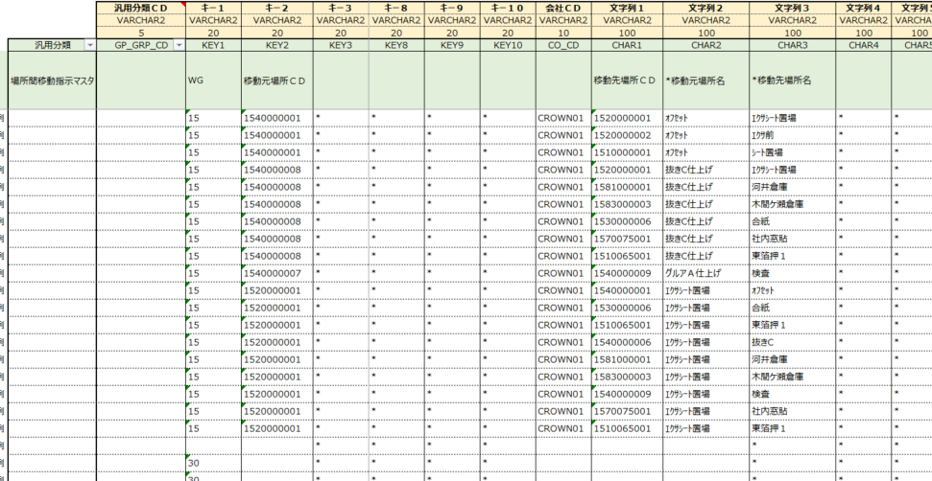
汎用マスタ
場所間移動指示マスタ
⑧
⑧
②

製造場所８
⑦

以下、品目格納先マスタの登録の流れ

 | 資料：資料：CP様作成 場所マスタ_202200811_V01.xlsx より抜粋

製造引当制御マスタ
 | 汎用マスタ 格納先

製品マスタ登録 POPUP

デフォルト表示

 |  | デフォルトのまま
 |  | 入庫先 | プリフル棟シート置場２(合紙機前)
指定した格納場所 → 品目格納先マスタ登録

 |  | 変更した場合
 |  | 入庫先 | オフセット

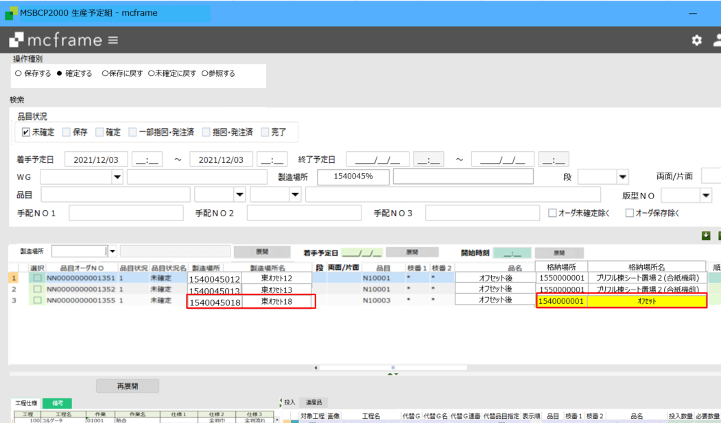
生産予定組

目格納先マスタ

製造引当制御マスタ

品目格納先マスタより取得
品目格納先マスタなしの場合
次工程の引当場所(製造引当制御マスタ)より取得

※製造場所変更時、
品目格納先マスタを検索、
ある場合：格納先を取得
ない場合：製造引当制御マスタより、次工程の製造場所(＝「移動先」)に対する「移動元」を取得
取得した場所を「格納場所」とする

受注と完成品
出荷場所は引当できなかった場合に受注明細の通常出荷場所となる。引当の際の在庫は物流グループに属する場所を全て参照する
受注引当マスタ設定
 | 必須。WGと引当する物流グループ毎にデータ設定が必要
 | 出荷場所は引当できなかった場合の仮の出荷場所になる。

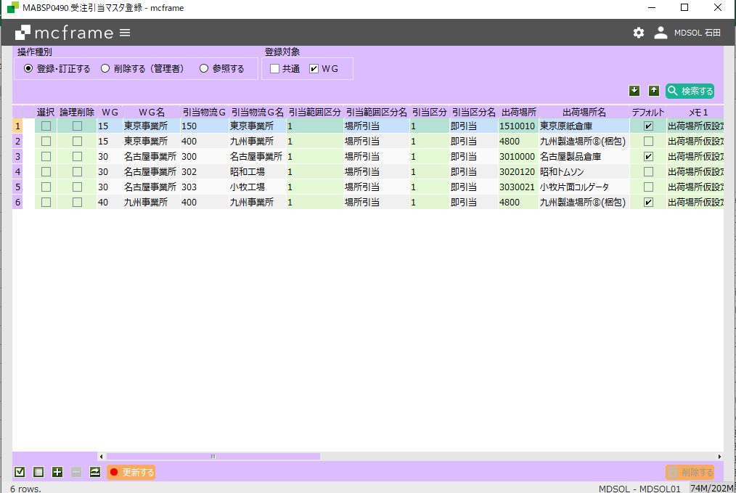

デフォルトは複数WGに属する物流グループがある場合の
優先。

格納場所設定
 | 最終工程の入庫先が製品の格納場所となる。
製品マスタ登録 POPUP

製品倉庫

WEB受注

受注 POPUP

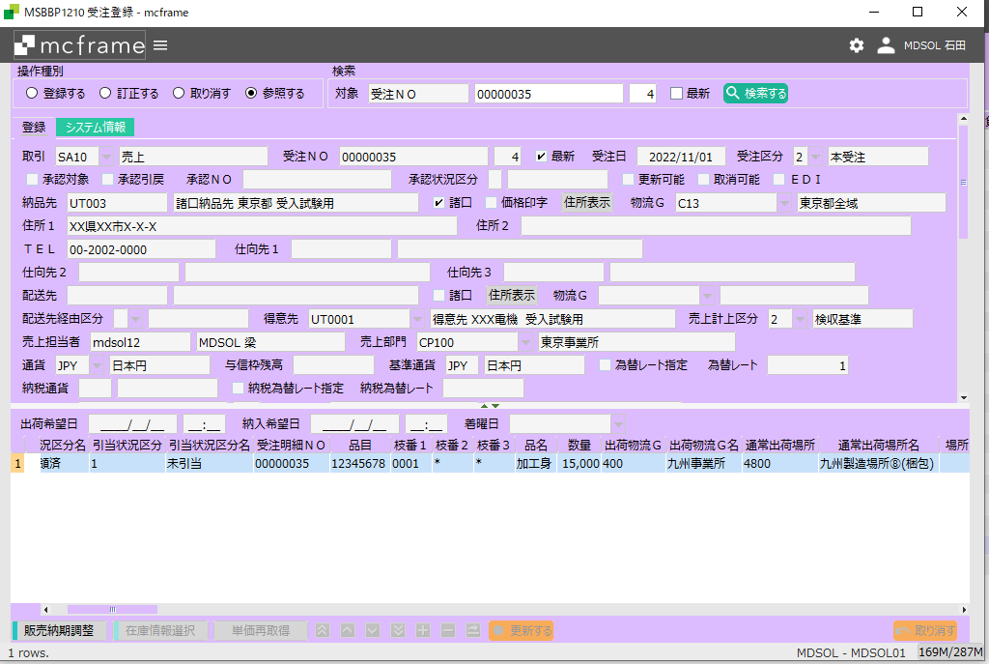

カスタマイズで受注連携時に以下のように設定する
出荷物流G：最終工程の入庫場所に属する物流GRP
通常出荷場所：最終工程の入庫場所

 |  | MRP実行 | 最終製品の所要場所（通常出荷場所）からBOMマスタを参照してオーダーを展開する。

生産予定組

 |  | 最終製品製造完了

在庫引当バッチ

 |  |  |  | 出荷物流GRP内に属する場所の在庫を参照し引当する

配車計画
 |  |  |  | 配車計画は製造完了をまたず行うこともある。

出荷指図・実績

 |  |  |  | 出荷実績時に引き当てした在庫が払い出しされる。

資料２
製造引当制御マスタ：引当M
格納先マスタ：格納M

引当先
号機
格納先
原紙倉庫
引当M
コルゲータ
格納M
シート置き場
第１工程
＜引当M>
投入場所指定=OFFの時、
移送・移動指示データが作成される
格納Mなし
引当M

格納M
第２工程
トムソン
シート置き場
引当M
トムソン
ブランクス
置場

格納Mなし
＜引当M>
投入場所指定=ONの時、引当場所から製造場所へ
理論在庫が自動的に移動する
引当M
格納M
グルア
ブランク置場
引当M
グルア
グルア品置場
第３工程
※各格納先から次工程の置場へ
移動(移送)予定が作成される
移動指図・実績が必要

